Hoja1
2023-09-18 14:01:26

LA PAZ 28 - HAEDO 4460-2005
BUENOS AIRES luquearti@gmail.com
____________________________________________________________________________________
"BUZON para REJA”
“con LLAVIN”
“Y Soporte de Fijación”
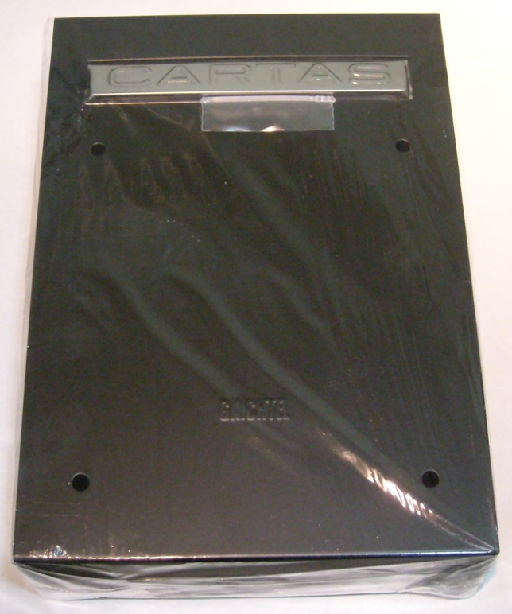
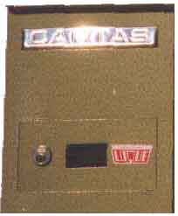

COD. | DESCRIPCION | PRECIO
B-009S | Buzon p/REJA + SOPORTE de Fijación | 8541.00
B-010 | Buzon p/PARED Con Cerradura | 10272.00

